关系图
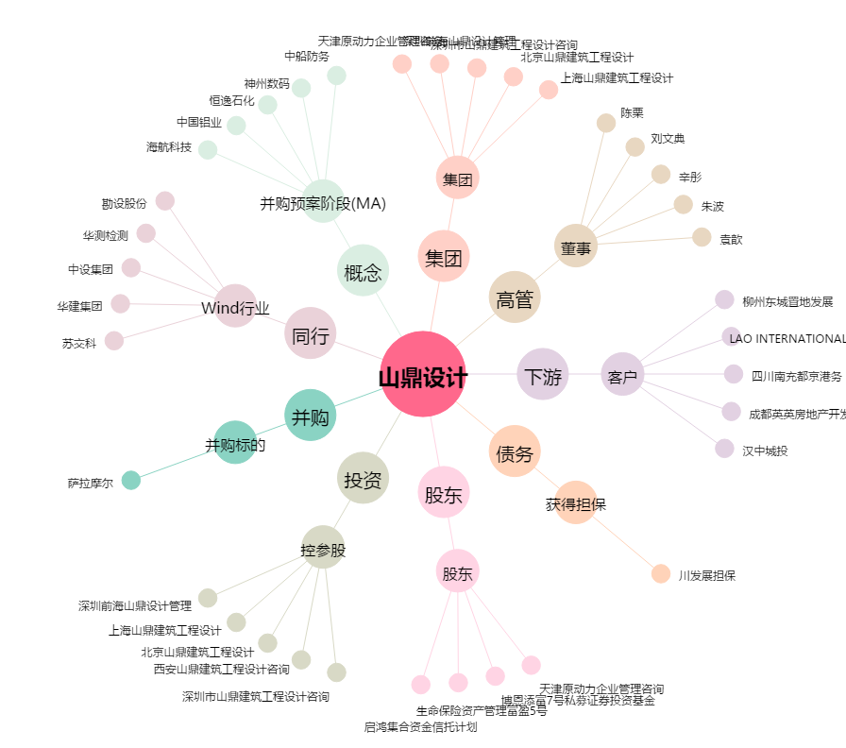
山鼎设计[300492.SZ] - 关系概览图

